地点図
地点6 | （仮）大宮台4丁目14地先交差点付近（地点）

 | 全体図

 |  | 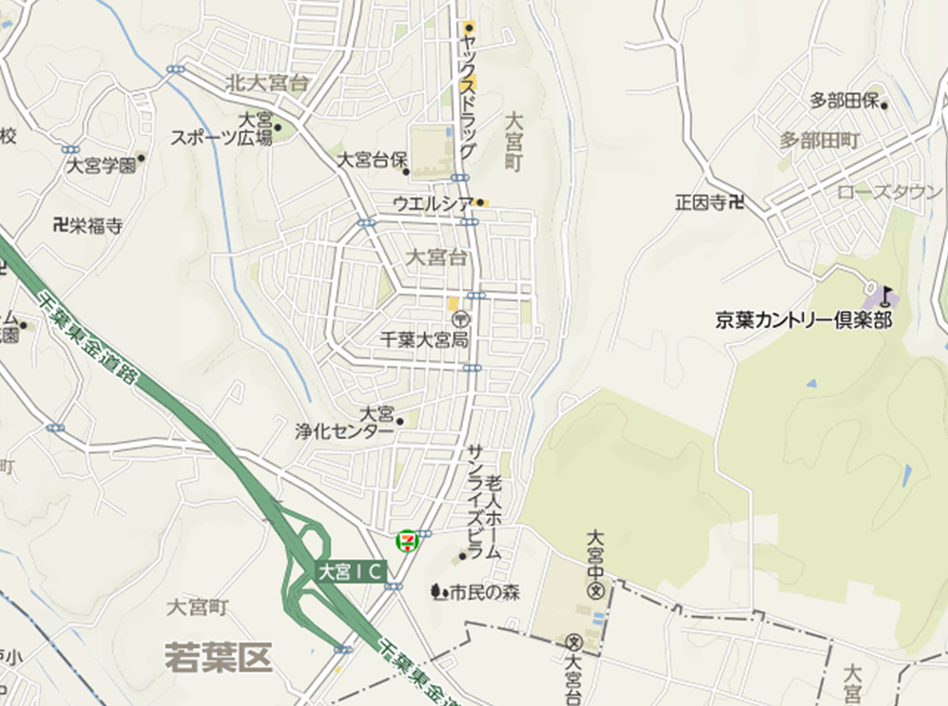 広域.png

400 m

 | 詳細図

 |  | 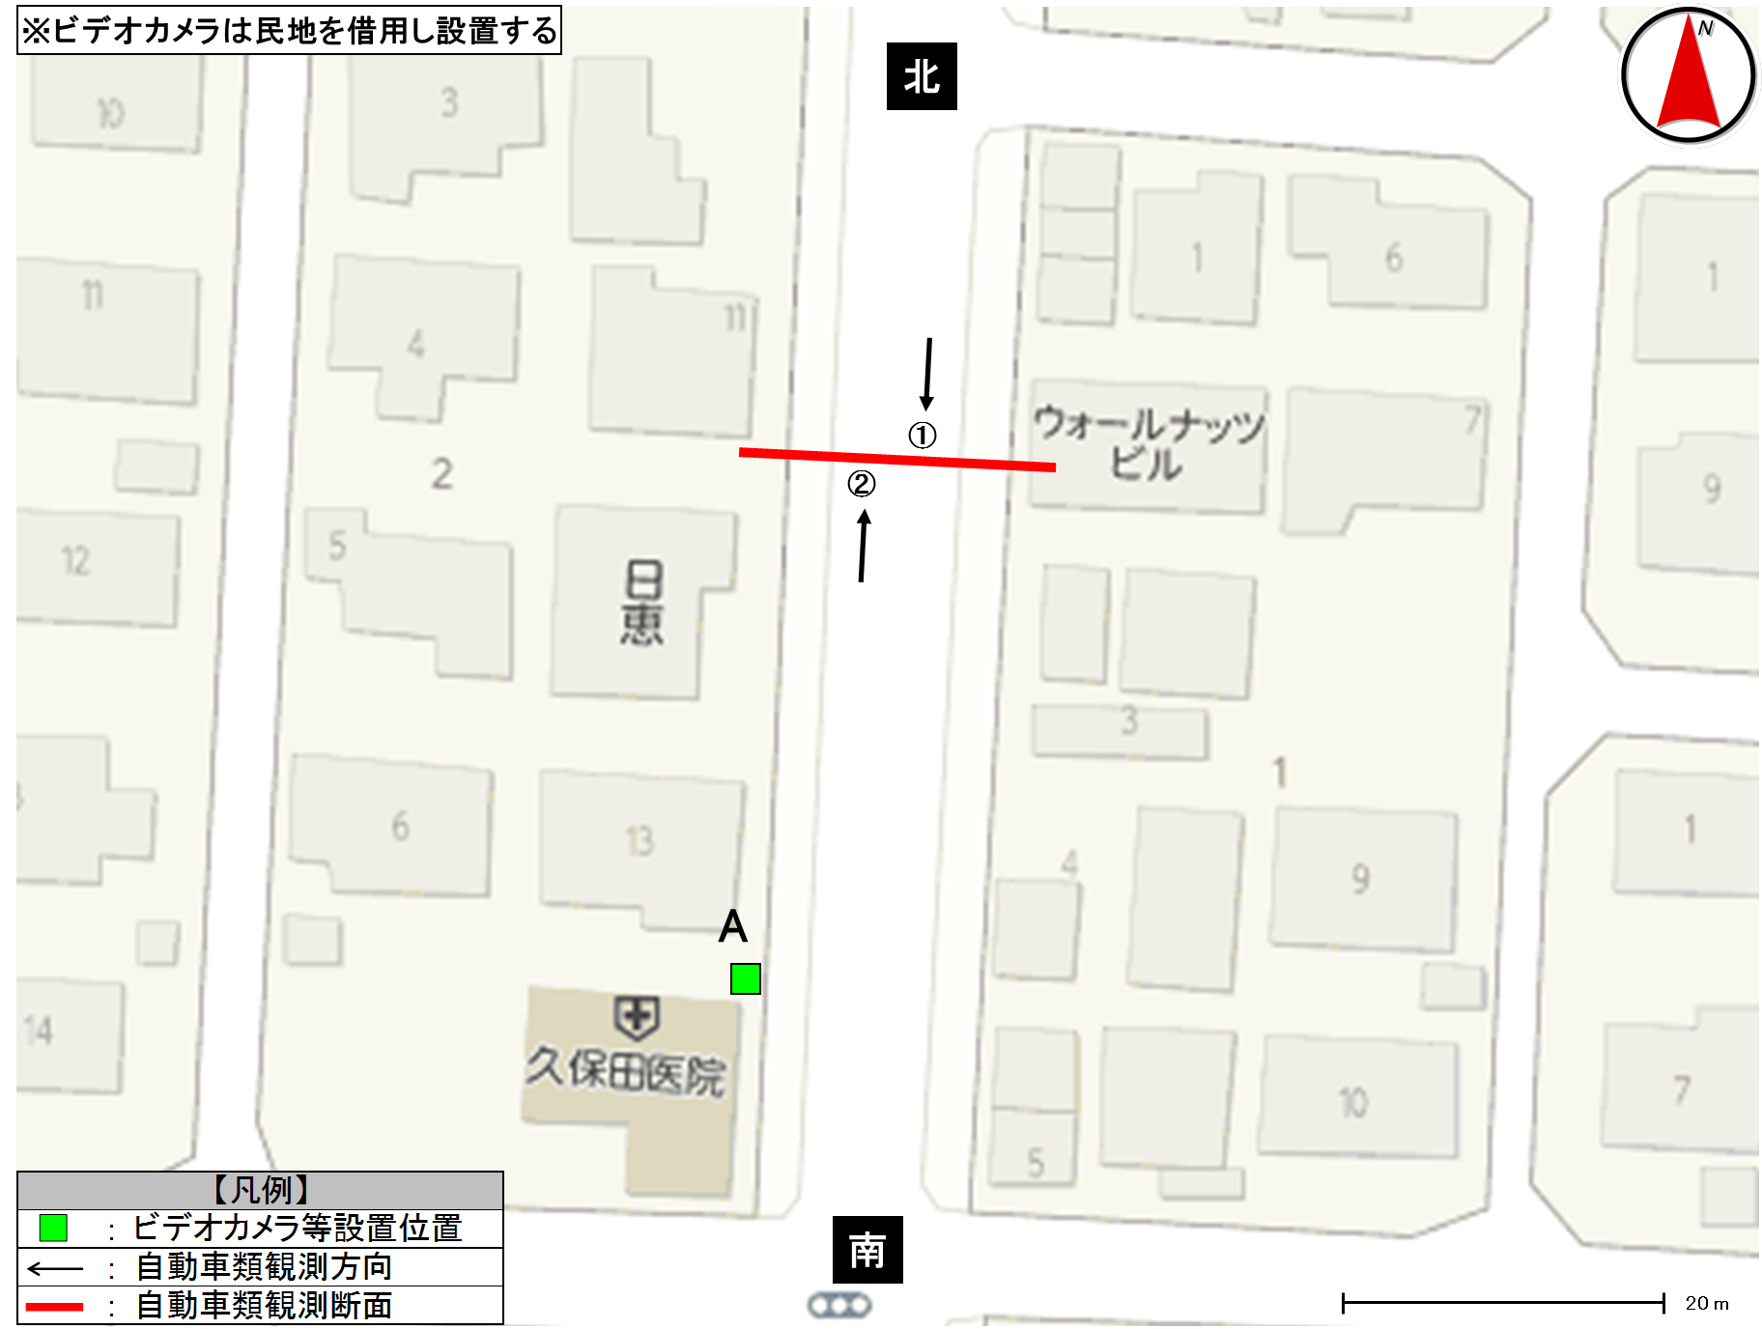 詳細.png

交通流動図(1)
交通流動図 |  | 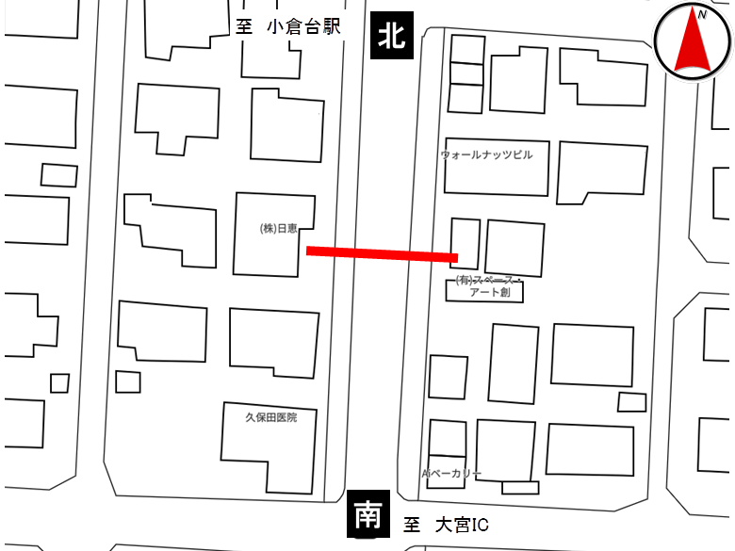

種別 | 平日
地点番号 | 6
調査地点 | （仮）大宮台4丁目14地先交差点付近（地点）
調査日 | 2019-11-27
調査時間 | 7:00～19:00
天候 | 雨後曇

北
《12時間計》

13,193(8.1)
6,443(8.0)
6,750(8.3)
6,443(8.0)
13,193(8.1)
6,750(8.3)
6,443(8.0)
6,750(8.3)

凡 例
5,000
2,000
1,000
南
北：
東：
南：
西：
 |  |  | 単位：台／12h
 |  |  | （ ）内は大型混入率(%)

交通流動図(2)
交通流動図

種別 | 平日
地点番号 | 6
調査地点 | （仮）大宮台4丁目14地先交差点付近（地点）
調査日 | 2019-11-27
調査時間 | 7:00～19:00
天候 | 雨後曇

北
《ピーク時；7:00～8:00》

1,295(6.2)
643(7.5)
652(4.9)
643(7.5)
1,295(6.2)
652(4.9)
643(7.5)
652(4.9)

凡 例
1,000
500
200
南
北：
東：
南：
西：
 |  | 単位：台／h
 |  | （ ）内は大型混入率(%)

交通流量図
交通流量図 |  |  |  |  |  | 交通流量図
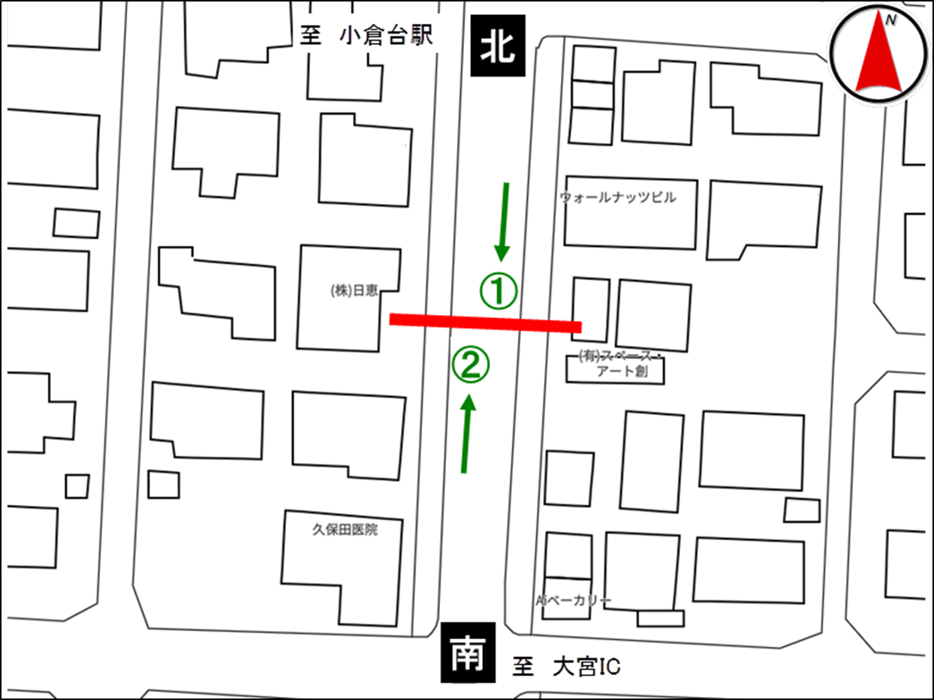
地点番号： |  | 6 |  |  |  | 地点番号： |  | 6
調査地点： |  | （仮）大宮台4丁目14地先交差点付近（地点） |  |  |  | 調査地点： |  | （仮）大宮台4丁目14地先交差点付近（地点）
調査年月日： |  | 令和元年11月27日（水） |  |  |  | 調査年月日： |  | 令和元年11月27日（水）
天候： |  | 雨後曇 |  |  |  | 天候： |  | 雨後曇

・12時間交通量集計表（7:00～19:00） |  |  |  |  |  | ・ピーク時交通量集計表（7:00～8:00）

 |  | 車種区分 | 流出方向 |  |  |  |  | 車種区分 | 流出方向
 |  |  | 北 | 南 | 合計 |  |  |  | 北 | 南 | 合計
流入方向 | 北 | 乗用車 |  | 4,925 | 4,925 | 流入方向 | 北 | 乗用車 |  | 514 | 514
 |  | 小型貨物 |  | 1,004 | 1,004 |  |  | 小型貨物 |  | 81 | 81
 |  | 普通貨物 |  | 433 | 433 |  |  | 普通貨物 |  | 40 | 40
 |  | バ ス |  | 81 | 81 |  |  | バ ス |  | 8 | 8
 |  | 合計 |  | 6,443 | 6,443 |  |  | 合計 |  | 643 | 643
 | 南 | 乗用車 | 5,183 |  | 5,183 |  | 南 | 乗用車 | 560 |  | 560
 |  | 小型貨物 | 1,008 |  | 1,008 |  |  | 小型貨物 | 60 |  | 60
 |  | 普通貨物 | 469 |  | 469 |  |  | 普通貨物 | 24 |  | 24
 |  | バ ス | 90 |  | 90 |  |  | バ ス | 8 |  | 8
 |  | 合計 | 6,750 |  | 6,750 |  |  | 合計 | 652 |  | 652
 | 合 計 | 乗用車 | 5,183 | 4,925 | 10,108 |  | 合 計 | 乗用車 | 560 | 514 | 1,074
 |  | 小型貨物 | 1,008 | 1,004 | 2,012 |  |  | 小型貨物 | 60 | 81 | 141
 |  | 普通貨物 | 469 | 433 | 902 |  |  | 普通貨物 | 24 | 40 | 64
 |  | バ ス | 90 | 81 | 171 |  |  | バ ス | 8 | 8 | 16
 |  | 合計 | 6,750 | 6,443 | 13,193 |  |  | 合計 | 652 | 643 | 1,295

自動車類交通集計表(12時間交通量集計表)
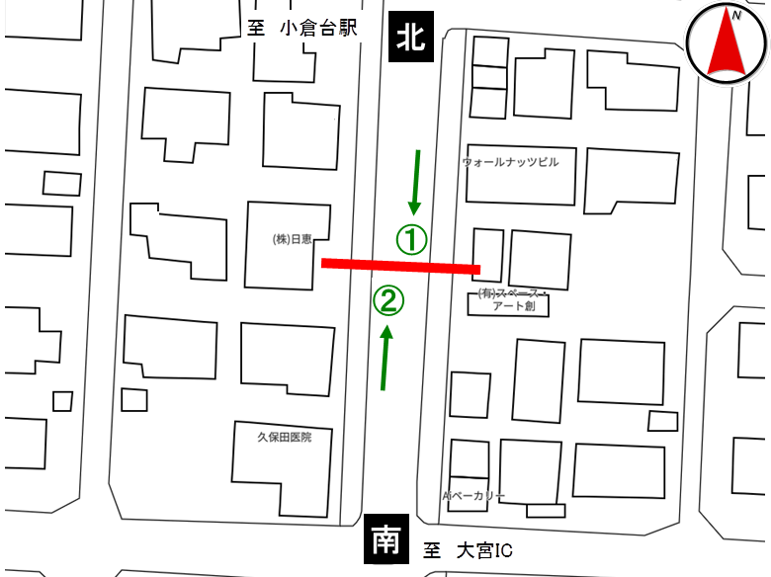
交通量調査結果集計表＜自動車類・断面計＞

平日

地点番号： |  | 6

調査地点： |  | （仮）大宮台4丁目14地先交差点付近（地点）

調査年月日： |  | 令和元年11月27日（水）

天候： |  | 雨後曇

※表中のベージュ部分は自動車類合計が最大の箇所を示す

 | 方向 | 断面計（①+②）
 | 分類 | 乗用車 | バス | 小型 貨物車 | 普通 貨物車 | 小型車 類合計 | 大型車 類合計 | 自動車 類合計 | 大型 混入率 （%） | 時間 構成比 （%）
時間
7:00～7:10 |  | 174 | 6 | 22 | 11 | 196 | 17 | 213 | 8.0 | 1.6
7:10～7:20 |  | 188 | 4 | 31 | 13 | 219 | 17 | 236 | 7.2 | 1.8
7:20～7:30 |  | 183 | 3 | 18 | 7 | 201 | 10 | 211 | 4.7 | 1.6
7:30～7:40 |  | 181 | 1 | 22 | 7 | 203 | 8 | 211 | 3.8 | 1.6
7:40～7:50 |  | 169 | 2 | 28 | 12 | 197 | 14 | 211 | 6.6 | 1.6
7:50～8:00 |  | 179 | 0 | 20 | 14 | 199 | 14 | 213 | 6.6 | 1.6
7:00～8:00 |  | 1,074 | 16 | 141 | 64 | 1,215 | 80 | 1,295 | 6.2 | 9.8
8:00～8:10 |  | 179 | 3 | 34 | 12 | 213 | 15 | 228 | 6.6 | 1.7
8:10～8:20 |  | 170 | 6 | 27 | 12 | 197 | 18 | 215 | 8.4 | 1.6
8:20～8:30 |  | 152 | 1 | 38 | 11 | 190 | 12 | 202 | 5.9 | 1.5
8:30～8:40 |  | 151 | 4 | 25 | 22 | 176 | 26 | 202 | 12.9 | 1.5
8:40～8:50 |  | 150 | 1 | 34 | 16 | 184 | 17 | 201 | 8.5 | 1.5
8:50～9:00 |  | 133 | 2 | 20 | 25 | 153 | 27 | 180 | 15.0 | 1.4
8:00～9:00 |  | 935 | 17 | 178 | 98 | 1,113 | 115 | 1,228 | 9.4 | 9.3
9:00～10:00 |  | 830 | 11 | 176 | 111 | 1,006 | 122 | 1,128 | 10.8 | 8.5
10:00～11:00 |  | 742 | 13 | 201 | 96 | 943 | 109 | 1,052 | 10.4 | 8.0
11:00～12:00 |  | 750 | 10 | 165 | 100 | 915 | 110 | 1,025 | 10.7 | 7.8
12:00～13:00 |  | 706 | 12 | 134 | 78 | 840 | 90 | 930 | 9.7 | 7.0
13:00～14:00 |  | 716 | 17 | 146 | 66 | 862 | 83 | 945 | 8.8 | 7.2
14:00～15:00 |  | 746 | 20 | 176 | 99 | 922 | 119 | 1,041 | 11.4 | 7.9
15:00～16:00 |  | 765 | 15 | 201 | 67 | 966 | 82 | 1,048 | 7.8 | 7.9
16:00～17:00 |  | 893 | 15 | 190 | 70 | 1,083 | 85 | 1,168 | 7.3 | 8.9
17:00～17:10 |  | 142 | 1 | 25 | 9 | 167 | 10 | 177 | 5.6 | 1.3
17:10～17:20 |  | 141 | 2 | 30 | 11 | 171 | 13 | 184 | 7.1 | 1.4
17:20～17:30 |  | 153 | 2 | 30 | 6 | 183 | 8 | 191 | 4.2 | 1.4
17:30～17:40 |  | 152 | 5 | 33 | 5 | 185 | 10 | 195 | 5.1 | 1.5
17:40～17:50 |  | 174 | 2 | 27 | 2 | 201 | 4 | 205 | 2.0 | 1.6
17:50～18:00 |  | 178 | 2 | 25 | 3 | 203 | 5 | 208 | 2.4 | 1.6
17:00～18:00 |  | 940 | 14 | 170 | 36 | 1,110 | 50 | 1,160 | 4.3 | 8.8
18:00～18:10 |  | 160 | 1 | 24 | 4 | 184 | 5 | 189 | 2.6 | 1.4
18:10～18:20 |  | 188 | 1 | 27 | 4 | 215 | 5 | 220 | 2.3 | 1.7
18:20～18:30 |  | 168 | 2 | 29 | 3 | 197 | 5 | 202 | 2.5 | 1.5
18:30～18:40 |  | 164 | 3 | 18 | 1 | 182 | 4 | 186 | 2.2 | 1.4
18:40～18:50 |  | 168 | 2 | 19 | 2 | 187 | 4 | 191 | 2.1 | 1.4
18:50～19:00 |  | 163 | 2 | 17 | 3 | 180 | 5 | 185 | 2.7 | 1.4
18:00～19:00 |  | 1,011 | 11 | 134 | 17 | 1,145 | 28 | 1,173 | 2.4 | 8.9
朝ピーク計（7-9) |  | 2,009 | 33 | 319 | 162 | 2,328 | 195 | 2,523 | 7.7 | 19.1
夕ピーク計(17-19) |  | 1,951 | 25 | 304 | 53 | 2,255 | 78 | 2,333 | 3.3 | 17.7
12時間計(7-19) |  | 10,108 | 171 | 2,012 | 902 | 12,120 | 1,073 | 13,193 | 8.1 | 100.0

自動車類交通量時間変動図【方向別】
交通量調査結果集計表＜自動車類・方向別＞（1時間値）

平日

地点番号： |  | 6

調査地点： |  | （仮）大宮台4丁目14地先交差点付近（地点）

調査年月日： |  | 令和元年11月27日（水）

天候： |  | 雨後曇

※表中のベージュ部分は自動車類合計が最大の箇所を示す

①北→南
 | 乗用車 | バス | 小型貨物車 | 普通貨物車 | 自動二輪車 | 大型混入率
7 | 514 | 8 | 81 | 40 |  | 7.465007776
8 | 431 | 8 | 84 | 45 |  | 9.3309859155
9 | 409 | 6 | 102 | 52 |  | 10.193321617
10 | 393 | 8 | 103 | 48 |  | 10.144927536
11 | 379 | 5 | 88 | 42 |  | 9.1439688716
12 | 359 | 7 | 59 | 40 |  | 10.107526882
13 | 347 | 7 | 80 | 29 |  | 7.7753779698
14 | 361 | 5 | 99 | 44 |  | 9.626719057
15 | 374 | 8 | 90 | 36 |  | 8.6614173228
16 | 429 | 8 | 79 | 28 |  | 6.6176470588
17 | 446 | 5 | 74 | 18 |  | 4.2357274401
18 | 483 | 6 | 65 | 11 |  | 3.0088495575
 | 方向 | ①北→南 |  |  |  |  |  |  |  |  | 1
 | 分類 | 乗用車 | バス | 小型 貨物車 | 普通 貨物車 | 小型車 類合計 | 大型車 類合計 | 自動車 類合計 | 大型 混入率 (%) | 時間 構成比 (%)
時間 |  |  |  |  |  |  |  |  |  |  |  | 乗用車 | バス | 大型混入率 | 小型貨物車 | 普通貨物車
7:00～8:00 |  | 514 | 8 | 81 | 40 | 595 | 48 | 643 | 7.5 | 10.0 | 7 | 514 | 8 | 7.465007776 | 81 | 40
8:00～9:00 |  | 431 | 8 | 84 | 45 | 515 | 53 | 568 | 9.3 | 8.8 | 8 | 431 | 8 | 9.3309859155 | 84 | 45
9:00～10:00 |  | 409 | 6 | 102 | 52 | 511 | 58 | 569 | 10.2 | 8.8 | 9 | 409 | 6 | 10.193321617 | 102 | 52
10:00～11:00 |  | 393 | 8 | 103 | 48 | 496 | 56 | 552 | 10.1 | 8.6 | 10 | 393 | 8 | 10.144927536 | 103 | 48
11:00～12:00 |  | 379 | 5 | 88 | 42 | 467 | 47 | 514 | 9.1 | 8.0 | 11 | 379 | 5 | 9.1439688716 | 88 | 42
12:00～13:00 |  | 359 | 7 | 59 | 40 | 418 | 47 | 465 | 10.1 | 7.2 | 12 | 359 | 7 | 10.107526882 | 59 | 40
13:00～14:00 |  | 347 | 7 | 80 | 29 | 427 | 36 | 463 | 7.8 | 7.2 | 13 | 347 | 7 | 7.7753779698 | 80 | 29
14:00～15:00 |  | 361 | 5 | 99 | 44 | 460 | 49 | 509 | 9.6 | 7.9 | 14 | 361 | 5 | 9.626719057 | 99 | 44
15:00～16:00 |  | 374 | 8 | 90 | 36 | 464 | 44 | 508 | 8.7 | 7.9 | 15 | 374 | 8 | 8.6614173228 | 90 | 36
16:00～17:00 |  | 429 | 8 | 79 | 28 | 508 | 36 | 544 | 6.6 | 8.4 | 16 | 429 | 8 | 6.6176470588 | 79 | 28
17:00～18:00 |  | 446 | 5 | 74 | 18 | 520 | 23 | 543 | 4.2 | 8.4 | 17 | 446 | 5 | 4.2357274401 | 74 | 18
18:00～19:00 |  | 483 | 6 | 65 | 11 | 548 | 17 | 565 | 3.0 | 8.8 | 18 | 483 | 6 | 3.0088495575 | 65 | 11
朝ピーク計（7-9) |  | 945 | 16 | 165 | 85 | 1,110 | 101 | 1,211 | 8.3 | 18.8
夕ピーク計(17-19) |  | 929 | 11 | 139 | 29 | 1,068 | 40 | 1,108 | 3.6 | 17.2
12時間計(7-19) |  | 4,925 | 81 | 1,004 | 433 | 5,929 | 514 | 6,443 | 8.0 | 100.0
②南→北
 | 乗用車 | バス | 小型貨物車 | 普通貨物車 | 自動二輪車 | 大型混入率
7 | 560 | 8 | 60 | 24 |  | 4.9079754601
8 | 504 | 9 | 94 | 53 |  | 9.3939393939
9 | 421 | 5 | 74 | 59 |  | 11.4490161
10 | 349 | 5 | 98 | 48 |  | 10.6
11 | 371 | 5 | 77 | 58 |  | 12.328767123
12 | 347 | 5 | 75 | 38 |  | 9.247311828
13 | 369 | 10 | 66 | 37 |  | 9.7510373444
14 | 385 | 15 | 77 | 55 |  | 13.157894737
15 | 391 | 7 | 111 | 31 |  | 7.037037037
16 | 464 | 7 | 111 | 42 |  | 7.8525641026
17 | 494 | 9 | 96 | 18 |  | 4.376012966
18 | 528 | 5 | 69 | 6 |  | 1.8092105263
 | 方向 | ②南→北 |  |  |  |  |  |  |  |  | 2
 | 分類 | 乗用車 | バス | 小型 貨物車 | 普通 貨物車 | 小型車 類合計 | 大型車 類合計 | 自動車 類合計 | 大型 混入率 (%) | 時間 構成比 (%)
時間 |  |  |  |  |  |  |  |  |  |  |  | 乗用車 | バス | 大型混入率 | 小型貨物車 | 普通貨物車
7:00～8:00 |  | 560 | 8 | 60 | 24 | 620 | 32 | 652 | 4.9 | 9.7 | 7 | 560 | 8 | 4.9079754601 | 60 | 24
8:00～9:00 |  | 504 | 9 | 94 | 53 | 598 | 62 | 660 | 9.4 | 9.8 | 8 | 504 | 9 | 9.3939393939 | 94 | 53
9:00～10:00 |  | 421 | 5 | 74 | 59 | 495 | 64 | 559 | 11.4 | 8.3 | 9 | 421 | 5 | 11.4490161 | 74 | 59
10:00～11:00 |  | 349 | 5 | 98 | 48 | 447 | 53 | 500 | 10.6 | 7.4 | 10 | 349 | 5 | 10.6 | 98 | 48
11:00～12:00 |  | 371 | 5 | 77 | 58 | 448 | 63 | 511 | 12.3 | 7.6 | 11 | 371 | 5 | 12.328767123 | 77 | 58
12:00～13:00 |  | 347 | 5 | 75 | 38 | 422 | 43 | 465 | 9.2 | 6.9 | 12 | 347 | 5 | 9.247311828 | 75 | 38
13:00～14:00 |  | 369 | 10 | 66 | 37 | 435 | 47 | 482 | 9.8 | 7.1 | 13 | 369 | 10 | 9.7510373444 | 66 | 37
14:00～15:00 |  | 385 | 15 | 77 | 55 | 462 | 70 | 532 | 13.2 | 7.9 | 14 | 385 | 15 | 13.157894737 | 77 | 55
15:00～16:00 |  | 391 | 7 | 111 | 31 | 502 | 38 | 540 | 7.0 | 8.0 | 15 | 391 | 7 | 7.037037037 | 111 | 31
16:00～17:00 |  | 464 | 7 | 111 | 42 | 575 | 49 | 624 | 7.9 | 9.2 | 16 | 464 | 7 | 7.8525641026 | 111 | 42
17:00～18:00 |  | 494 | 9 | 96 | 18 | 590 | 27 | 617 | 4.4 | 9.1 | 17 | 494 | 9 | 4.376012966 | 96 | 18
18:00～19:00 |  | 528 | 5 | 69 | 6 | 597 | 11 | 608 | 1.8 | 9.0 | 18 | 528 | 5 | 1.8092105263 | 69 | 6
朝ピーク計（7-9) |  | 1,064 | 17 | 154 | 77 | 1,218 | 94 | 1,312 | 7.2 | 19.4
夕ピーク計(17-19) |  | 1,022 | 14 | 165 | 24 | 1,187 | 38 | 1,225 | 3.1 | 18.1
12時間計(7-19) |  | 5,183 | 90 | 1,008 | 469 | 6,191 | 559 | 6,750 | 8.3 | 100.0
断面計（①+②）
 | 乗用車 | バス | 小型貨物車 | 普通貨物車 | 自動二輪車 | 大型混入率
7 | 1074 | 16 | 141 | 64 |  | 6.1776061776
8 | 935 | 17 | 178 | 98 |  | 9.3648208469
9 | 830 | 11 | 176 | 111 |  | 10.815602837
10 | 742 | 13 | 201 | 96 |  | 10.36121673
11 | 750 | 10 | 165 | 100 |  | 10.731707317
12 | 706 | 12 | 134 | 78 |  | 9.6774193548
13 | 716 | 17 | 146 | 66 |  | 8.7830687831
14 | 746 | 20 | 176 | 99 |  | 11.431316042
15 | 765 | 15 | 201 | 67 |  | 7.8244274809
16 | 893 | 15 | 190 | 70 |  | 7.2773972603
17 | 940 | 14 | 170 | 36 |  | 4.3103448276
18 | 1011 | 11 | 134 | 17 |  | 2.3870417732
 | 方向 | 断面計（①+②） |  |  |  |  |  |  |  |  | 3
 | 分類 | 乗用車 | バス | 小型 貨物車 | 普通 貨物車 | 小型車 類合計 | 大型車 類合計 | 自動車 類合計 | 大型 混入率 (%) | 時間 構成比 (%)
時間 |  |  |  |  |  |  |  |  |  |  |  | 乗用車 | バス | 大型混入率 | 小型貨物車 | 普通貨物車
7:00～8:00 |  | 1,074 | 16 | 141 | 64 | 1,215 | 80 | 1,295 | 6.2 | 9.8 | 7 | 1074 | 16 | 6.1776061776 | 141 | 64 | 7:00～8:00
8:00～9:00 |  | 935 | 17 | 178 | 98 | 1,113 | 115 | 1,228 | 9.4 | 9.3 | 8 | 935 | 17 | 9.3648208469 | 178 | 98 | 8:00～9:00
9:00～10:00 |  | 830 | 11 | 176 | 111 | 1,006 | 122 | 1,128 | 10.8 | 8.5 | 9 | 830 | 11 | 10.815602837 | 176 | 111 | 9:00～10:00
10:00～11:00 |  | 742 | 13 | 201 | 96 | 943 | 109 | 1,052 | 10.4 | 8.0 | 10 | 742 | 13 | 10.36121673 | 201 | 96 | 10:00～11:00
11:00～12:00 |  | 750 | 10 | 165 | 100 | 915 | 110 | 1,025 | 10.7 | 7.8 | 11 | 750 | 10 | 10.731707317 | 165 | 100 | 11:00～12:00
12:00～13:00 |  | 706 | 12 | 134 | 78 | 840 | 90 | 930 | 9.7 | 7.0 | 12 | 706 | 12 | 9.6774193548 | 134 | 78 | 12:00～13:00
13:00～14:00 |  | 716 | 17 | 146 | 66 | 862 | 83 | 945 | 8.8 | 7.2 | 13 | 716 | 17 | 8.7830687831 | 146 | 66 | 13:00～14:00
14:00～15:00 |  | 746 | 20 | 176 | 99 | 922 | 119 | 1,041 | 11.4 | 7.9 | 14 | 746 | 20 | 11.431316042 | 176 | 99 | 14:00～15:00
15:00～16:00 |  | 765 | 15 | 201 | 67 | 966 | 82 | 1,048 | 7.8 | 7.9 | 15 | 765 | 15 | 7.8244274809 | 201 | 67 | 15:00～16:00
16:00～17:00 |  | 893 | 15 | 190 | 70 | 1,083 | 85 | 1,168 | 7.3 | 8.9 | 16 | 893 | 15 | 7.2773972603 | 190 | 70 | 16:00～17:00
17:00～18:00 |  | 940 | 14 | 170 | 36 | 1,110 | 50 | 1,160 | 4.3 | 8.8 | 17 | 940 | 14 | 4.3103448276 | 170 | 36 | 17:00～18:00
18:00～19:00 |  | 1,011 | 11 | 134 | 17 | 1,145 | 28 | 1,173 | 2.4 | 8.9 | 18 | 1011 | 11 | 2.3870417732 | 134 | 17 | 18:00～19:00
朝ピーク計（7-9) |  | 2,009 | 33 | 319 | 162 | 2,328 | 195 | 2,523 | 7.7 | 19.1
夕ピーク計(17-19) |  | 1,951 | 25 | 304 | 53 | 2,255 | 78 | 2,333 | 3.3 | 17.7
12時間計(7-19) |  | 10,108 | 171 | 2,012 | 902 | 12,120 | 1,073 | 13,193 | 8.1 | 100.0

